关于此表
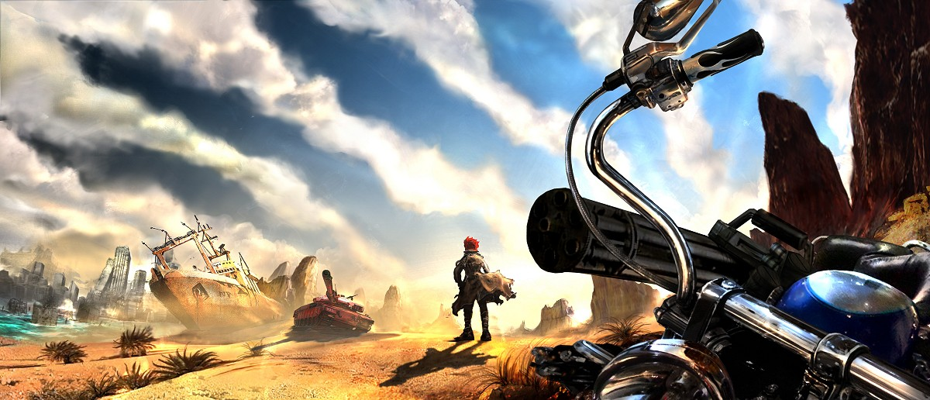

作者: | 雷克斯.派 | QQ:411800324 | 关于
致谢: | 组织/群体 |  | 1.表中的数据不要修改,因为有的各表之间有数据连接关系,也懒得设置锁定表格,如果发现内容有错误请联系我.或有兴趣一起补完的炮友可以来加入Q群交流. 数据模拟表页,以后考虑从vba来编程,以弥补早期版本函数的不支持与更多功能.
基础数据 | 天幻MM3资料专题
 | Metal Max 3 Editor |  | 2.表内信息包含我个人恶趣味词汇,如果您看不习惯,你特么来打我呀`~哇哈哈哈~~ 另外此表以 Office 2013 功能为基准. 2013 可以用KMS工具激活. 顺便提下 Win10正式发布前的开发者会员是享有免费正版激活.
交流研究 | Q群:93458312 517533795(部落)
服务器: | Web/File Site
Web | http://mm.es-geom.com
File | ftp://mm@s.es-geom.com

组织名单 |  |  | 更新日志 |  | 数据偏差
名称 |  | 贡献 | 日期 | 概述 | 列举
半宅半腐女王 |  | 数据挖掘研究验证 | 2015-11-16 | 创建 关于此表. | 战车武器类数据,数据来源是天幻的,众所周知其中也有不少错误的数据.
lv2 |  | 数据采集 |  | 必要的知识:内容 增加/修整 | 我也没有花多少时间一个个去效验,少数部分常用的东西一般都修正的修正过.
heroine墨柒 |  | 数据采集 |  | 迎击的优先级列 | 比如 战车武器的数据 有0-3星4种的武器就是4种数据 部分会相同.
例子君 |  | 数据采集 |  | 战车武器:激光炮改回属性炮列 | 还有一些装备的出处,表中出处内容 有的其实很多出处 比如多种怪会掉同样的
疯大少爷 |  | 数据采集\效验 |  | 激光+通常属性 任命为 复合炮 | 战车改造中的生化坦克 升级的每个阶段 重量 防御等 都没核对.
 |  |  |  | 格挡性 | 次要的内容先放后面嘛~~
 |  |  |  | 其他表格数据修修补补
 |  |  | 2015-12-01 | 纠正道具描述 | 如果你发现错误和补充的数据或一些可扩充的资料或建议.
 |  |  |  | 称谓表 | 请联系我. 并告诉我你想在贡献名单中的名字~
 |  |  |  | 其他表格数据修修补补
 |  |  | 2015-12-09 | 周目模式
 |  |  |  | 其他表格数据修修补补
 |  |  | 2016-01-11 | 开展战车武器攻击防御弹仓最小值
 |  |  |  | 以及攻击Max防御Min弹仓Max的重量
 |  |  |  | 收集中..
 |  |  | 2016-02-24 | 补完副炮和SE的框架遗漏
 |  |  | 2016-03-02 | 开展全敌数据的二级种类
 |  |  |  | 收集中..
 |  |  | 2016-03-06 | 创建 人类数据
 |  |  |  | 整合 称谓
 |  |  |  | 创建 商店
 |  |  |  | 目前收录 挖掘商
 |  |  | 2016-03-09 | 电磁投射炮,杰克未完成炮
 |  |  |  | 改为火箭炮
 |  |  | 2016-06-19 | 补充 商店
 |  |  | 2016-07-10 | 补充 商店
 |  |  |  | 修改/添加 小部分装备出处
 |  |  | 2016-07-12 | 创建 金手指 完成
 |  |  |  | 创建 任务攻略 筹备中..
 |  |  |  | 创建 战车入手 筹备中..
 |  |  | 2016-07-19 | 补充 商店
 |  |  |  | 创建 出租店 完成
 |  |  |  | 修改 烈焰龙和杨贵妃的模式
 |  |  |  | 修改/添加 必要的知识
 |  |  |  | 修改 关于此表
 |  |  |  | 其他表格数据修修补补
 |  |  | 2016-07-25 | 添加 战车改造 固定武器类型颜色
 |  |  |  | 修改 关于此表
 |  |  | 2016-07-27 | 添加 此页数据偏差概述
 |  |  | 2016-08-02 | 补充 商店 遗漏
 |  |  |  | 其他表格数据修修补补
 |  |  |  | 修改 赏金首 抗性格式化
 |  |  | 2016-08-04 | 添加 战车改造形态 标注可改双引擎的形态
 |  |  |  | 其他表格数据修修补补
 |  |  | 2016-08-15 | 纠正 量子人偶词汇
 |  |  | 2016-08-18 | 补充 商店 冷血党商店
 |  |  | 2016-08-19 | 补充 人类数据
 |  |  | 2016-08-20 | 补充 地图 最下人偶屋开门方法
 |  |  | 2016-10-06 | 补充 涂装和喷漆罐
 |  |  | 2016-10-23 | 补充 赏金首/全敌数据 的详细数据,除了闪光抗性
 |  |  | 2016-10-28 | 补充 其他玩意的修正
 |  |  | 2017-02-12 | 补充 酒吧列表
 |  |  |  | 创建 一些地形路线
 |  |  | 2017-03-10 | 修改 一些词缀
 |  |  | 2018-01-10 | 纠正 战车装备一些出处
 |  |  |  | 修改边框 UI
 |  |  | 2018-03-13 | 补充 改名金手指

世界地图图片版
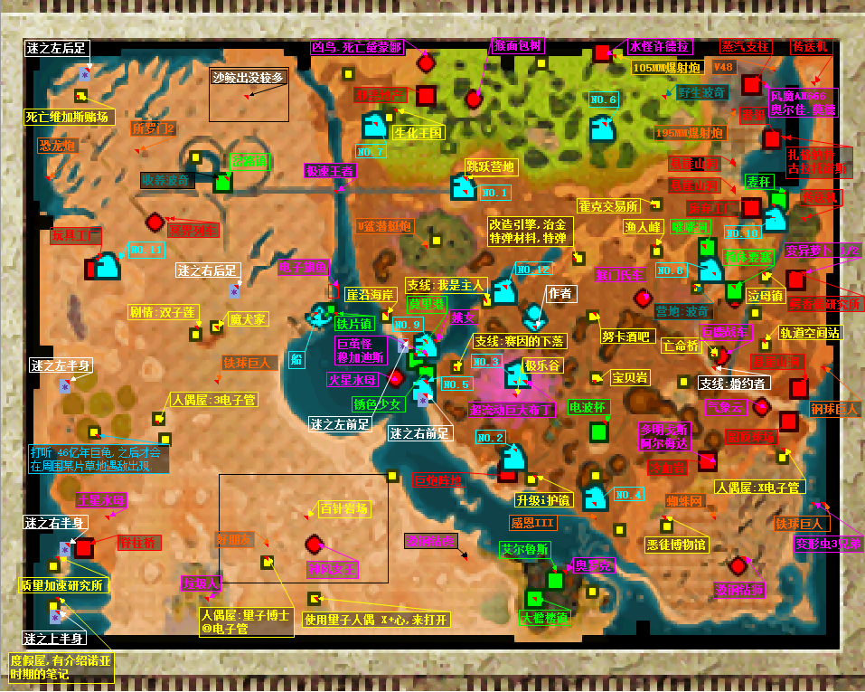

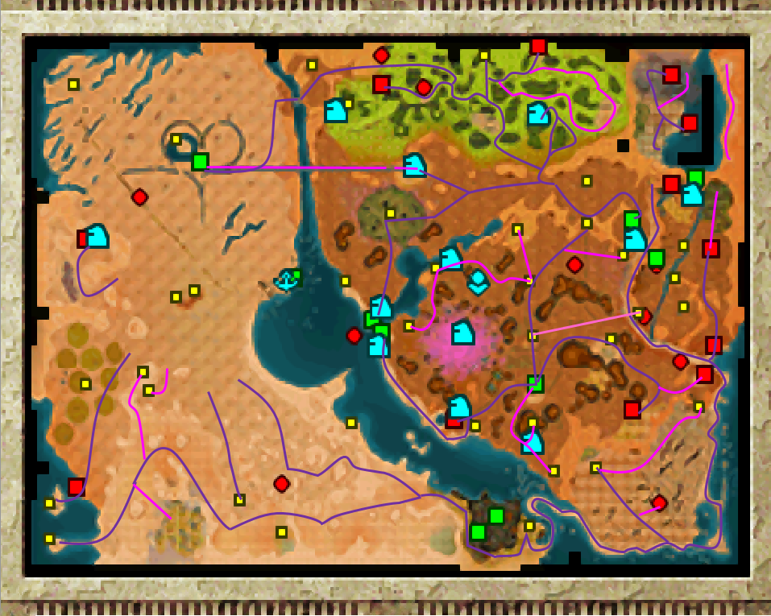

一些地形路线
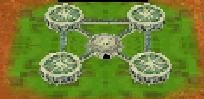
L | 水闸 |  | 水道 |  |  | 梯 | 浮桥 | 升降桥 |  |  |  |  | 鳄香蕉研究所
□ | 箱子 |  | 陆路 |  |  |  |  |  |  | 还没折腾完…
○ | 井盖 |  | 干水路

 |  |  |  |  |  |  |  |  |  |  |  | L

 |  | ○

 |  |  |  |  |  |  |  |  |  |  |  |  |  | 1 | ─ | ─ | ─ | ─ | 2
 |  |  |  |  |  |  |  |  |  |  |  |  |  | | | ＼ |  |  | ／ | |
 |  |  |  |  |  |  |  |  |  |  |  |  |  | | |  | 0 |  |  | |
 |  | 巨茧怪 |  |  |  |  |  |  |  |  |  |  |  | | | ／ |  |  | ＼ | |
 |  |  | X |  | □ |  |  |  |  |  |  |  |  | 4 |  |  |  |  | 3

 |  |  |  |  |  |  |  | L | R |  |  |  |  | 前往路线
 |  |  |  |  |  |  |  |  |  |  |  |  |  | 目的地 |  | > | > | > | >
 |  |  |  | L |  |  |  |  |  |  |  |  |  | 1 |  | 0 | 1
 |  |  |  |  |  |  |  |  |  |  |  |  |  | 2 |  | 0 | 1 | 2
 |  |  |  | ○ |  |  |  |  |  |  |  |  |  | 3 |  | 0 | 1 | 2 | 3
 |  |  |  |  |  |  |  |  |  |  |  |  |  | 4 |  | 0 | 1 | 4

 |  |  |  |  |  |  |  |  |  |  | L

 |  |  |  |  |  |  |  |  |  |  |  | L

